各エリアのオリジナル開発商品
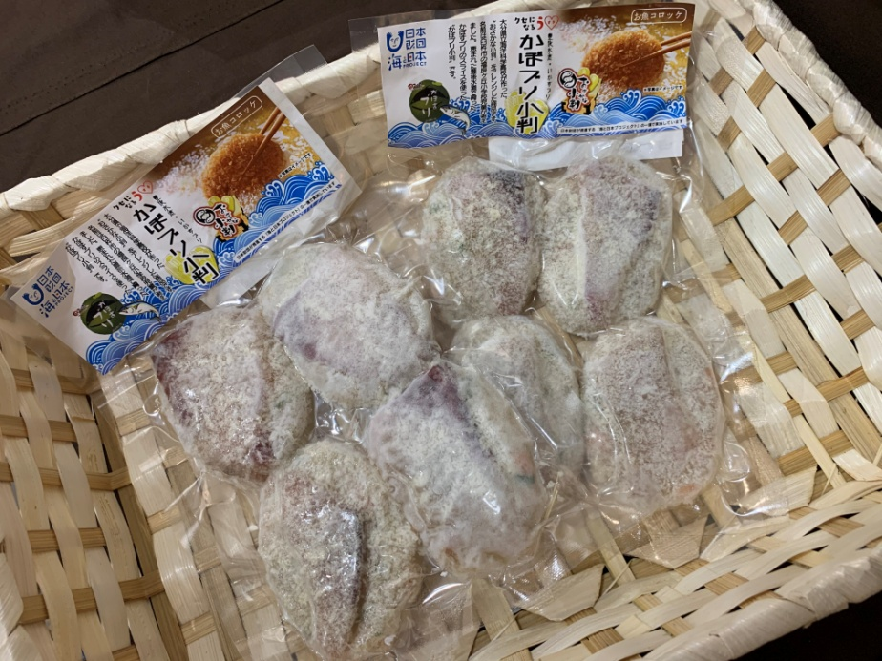
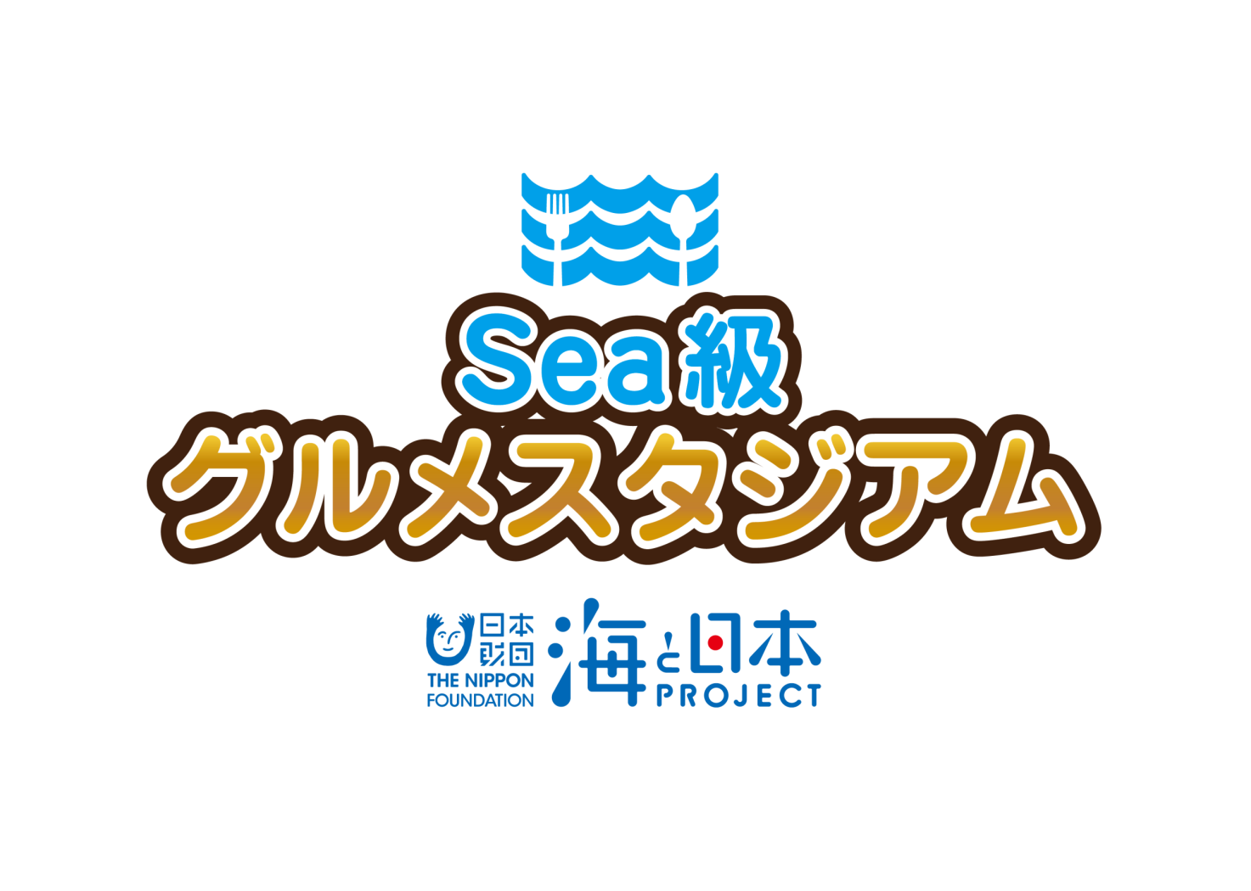

2 0 1 9

各エリアのオリジナル開発商品

海洋キッズスクール実行委員会
事 務 局

海と日本プロジェクト Sea級グルメスタジアム
1

７エリア開発商品

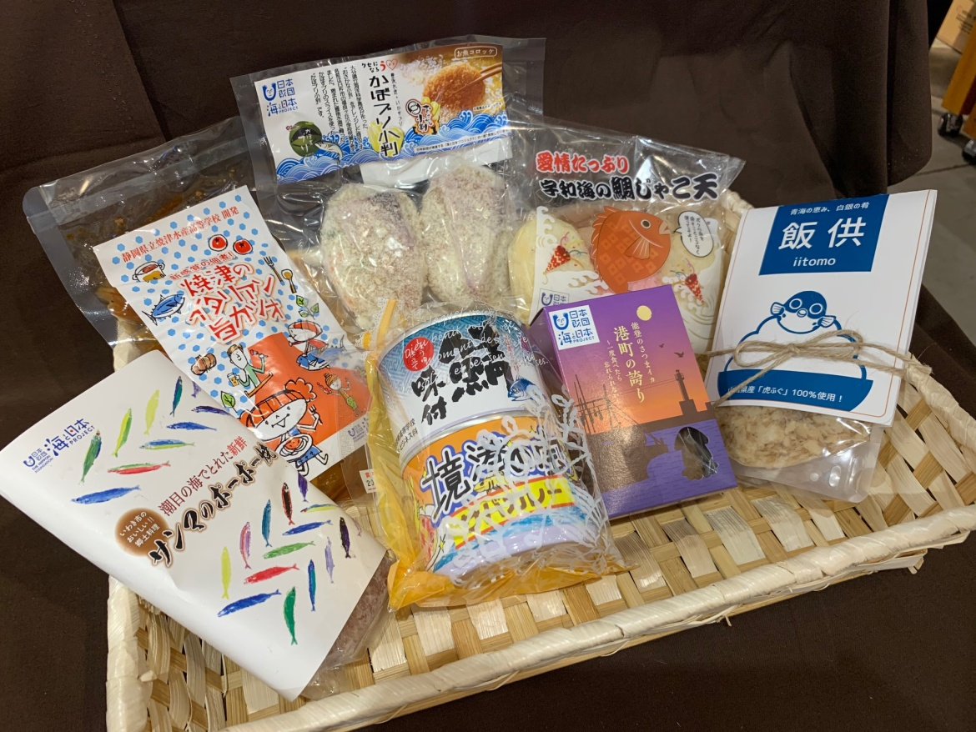

福島（TUF）

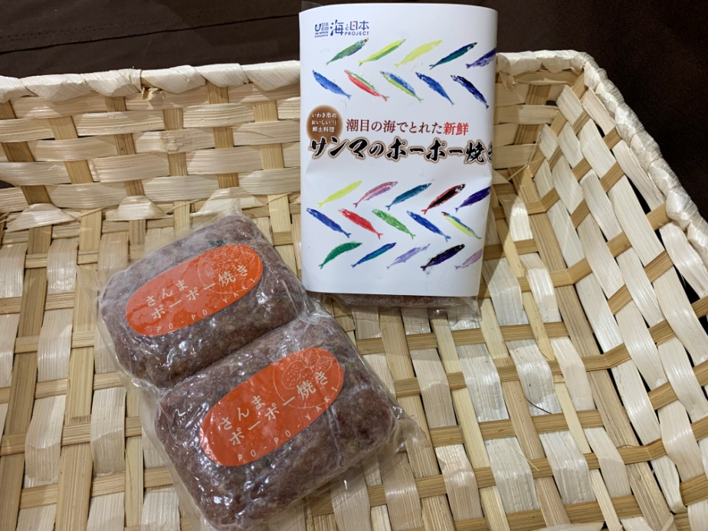

海と日本プロジェクト Sea級グルメスタジアム
2

山口（tys）

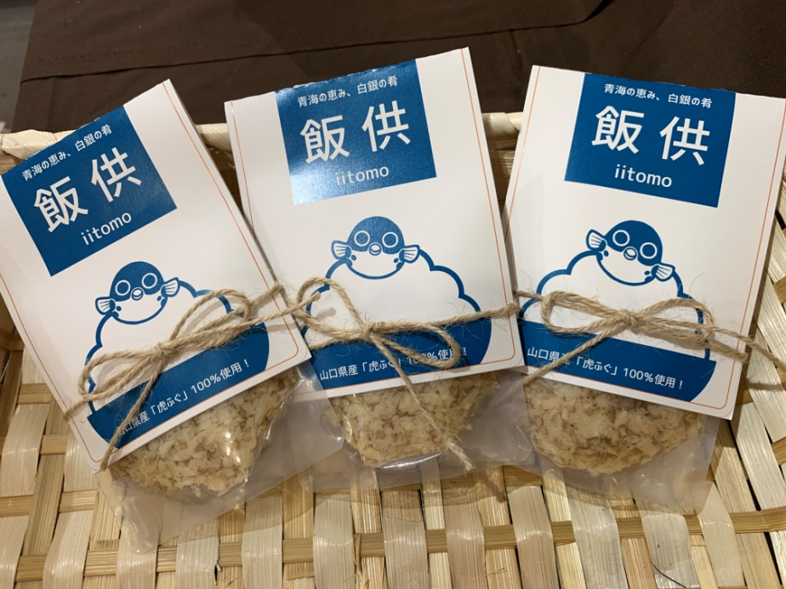

愛媛（itv）

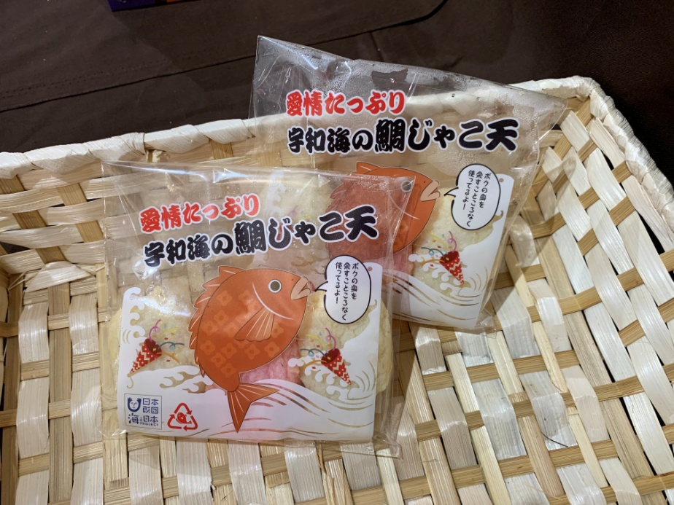

海と日本プロジェクト Sea級グルメスタジアム
3

静岡（SBS）

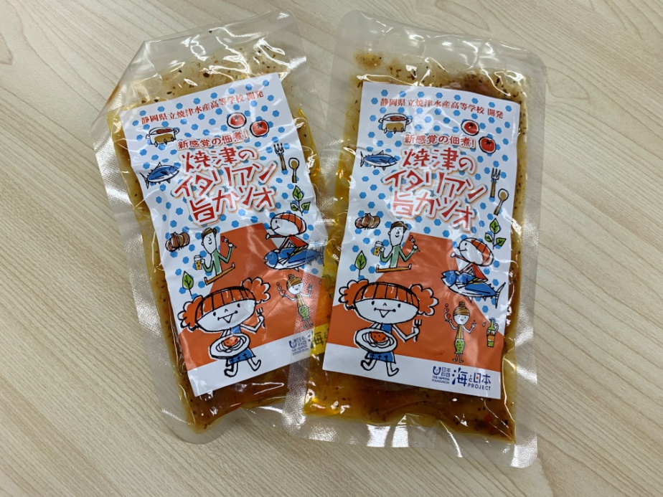

石川（MRO）

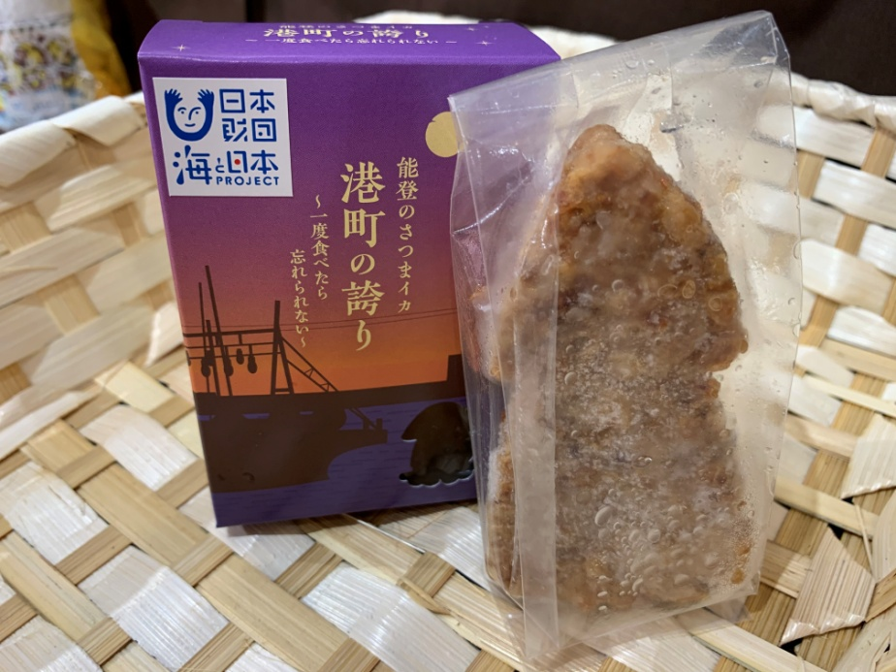

海と日本プロジェクト Sea級グルメスタジアム
4

鳥取（BSS）

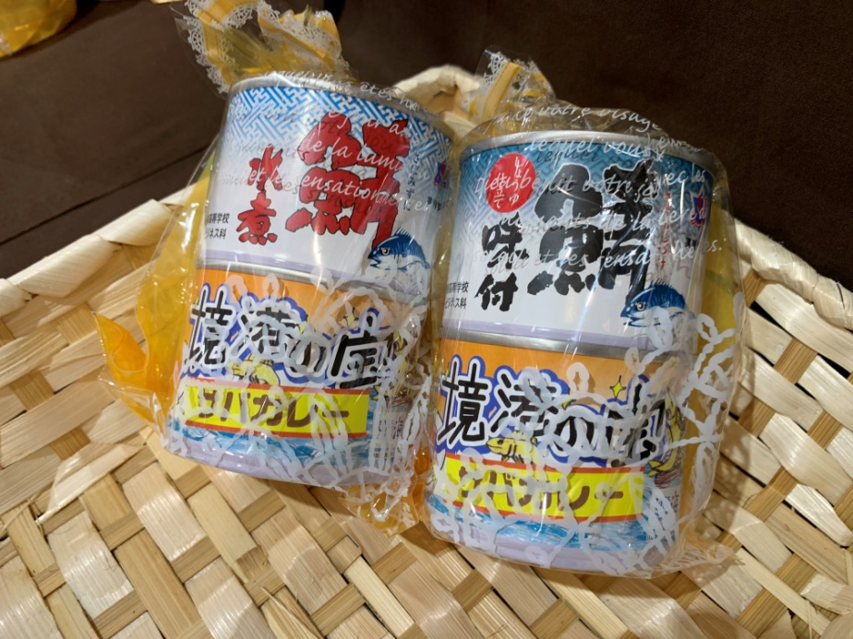

大分（OBS）

